상품제안서
[스타벅스] 리유저블 콜드컵 빨대 텀블러 709ml 파우치 | 상품코드: F21453

 |  |  |  |  |  |  | 02-412-0044 | www.easy1.co.kr
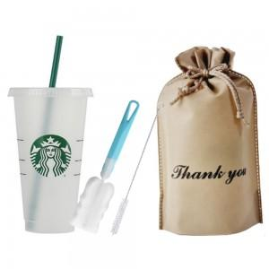

【상세/제작정보】 | 고급스러운 기프트 구성

【인쇄/포장옵션】 | 실크 / 포장불가능

【공급단가】 | 수량 | 50~ | 100~ | 500~ | 1,000~ | 2,000~
*VAT별도 | 단가 | 12,010원 | 11,570원 | 11,120원 | 10,680원 | 10,410원

【상품 URL】 | http://www.easy1.co.kr/src/goods_detail.php?gdno=21453

